Solicitud gráfica
 | Área: | Ciencias Naturales |  |  | Fecha:
 | Grado: | 8 |  |  | 2016-02-12
 | Título del tema: | El sistema endocrino |  |  | ¿Cuaderno de estudio o recurso? | Cuaderno de Estudio
 | Editor: | Miguel Aljure

 | Código guión o recurso: | CN_08_02_CO | ← Para determinar este código, visite la hoja de Ayuda
 |  |  |  |  | ESPECIFICACIÓN DE ARCHIVOS A ENTREGAR
Núm. | Archivo Shutterstock o ruta en web | Imagen para: | Tipo | Formato | Nombre imagen SMALL | Tamaño imagen SMALL | Nombre imagen ZOOM | Tamaño imagen ZOOM | Descripción | Observaciones
IMG01 | 201585695 | Cuaderno de Estudio | Fotografía | Horizontal | CN_08_02_CO_IMG01_small | 526 x 370 px | CN_08_02_CO_IMG01_zoom | 800 x 600 px | Varias generaciones de hombres
IMG02 | 314163452 | Cuaderno de Estudio | Ilustración | Horizontal | CN_08_02_CO_IMG02_small | 526 x 370 px | CN_08_02_CO_IMG02_zoom | 800 x 600 px | Glándula paratiroides y paratohormona | Quitar los dibujos de riñón e intestinos, y sus correspondientes textos y flechas. Cambiar el nombre de las glándulas por Glándulas paratiroides, y quitar el texto entre paréntesis. Cambiar Bone por Hueso, y Ca2+ por Ca, y blood vessel por vaso sanguíneo. Poner el hueso en la mitad, en donde va el riñón
IMG03 | 321300923 | Cuaderno de Estudio | Ilustración | Horizontal | CN_08_02_CO_IMG03_small | 526 x 370 px | CN_08_02_CO_IMG03_zoom | 800 x 600 px | Imagen de la hormona vasopresina | Usar solo la imagen de abajo, la que está a blanco y negro
IMG04 | 126916508 | Cuaderno de Estudio | Ilustración | Horizontal | CN_08_02_CO_IMG04_small | 526 x 370 px | CN_08_02_CO_IMG04_zoom | 800 x 600 px | Vaso sanguíneo transportando hormonas | Cambiar: Hormone por Hormona y Target cell por Célula blanco. Escribir cerca al tubo rojo "Vaso sanguíneo".
IMG05 | 186484904 | Cuaderno de Estudio | Ilustración | Horizontal | CN_08_02_CO_IMG05_small | 526 x 370 px | CN_08_02_CO_IMG05_zoom | 800 x 600 px | Hormonas y células blanco | Cambiar: “Secreting cell” por: “Glándula”, “Hormone” por: “Hormona”, “Target cell” por: “Célula blanco”, “Not a target cell (no receptors)” por: “No es una célula blanco (sin receptores)”.
IMG06 | 354280949 | Cuaderno de Estudio | Ilustración | Horizontal | CN_08_02_CO_IMG06_small | 526 x 370 px | CN_08_02_CO_IMG06_zoom | 800 x 600 px | Glándula tiroides y hormona calcitonina | El nombre de la glándula se traduce como "Glándula tiroides", la hormona que se marca como "Hormona calcitonina". Escribir Riñón sobre la imagen correspondiente, y cambiar el texto por Inhibe absorción de calcio. Escribir Intestino sobre la imagen correspondiente, y cambiar el texto por Inhibe absorción de calcio. Escribir Hueso sobre la imagen correspondiente, y cambiar el texto por estimula la absorción de calcio. Escribir Vaso sanguíneo sobre la imagen correspondiente, y cambiar el texto por Reduce concentración de calcio.
IMG07 | 114239524 | Cuaderno de Estudio | Ilustración | Horizontal | CN_08_02_CO_IMG07_small | 526 x 370 px | CN_08_02_CO_IMG07_zoom | 800 x 600 px | Retroalimentación negativa en el hipotálamo | Cambiar: “Thyroid hormones” por: “Tiroxina”, y subir un poco el texto, que quede más cerca del final de la primera flecha roja. Señalar la zona de la que sale la TRH y escribir Hipotálamo; señalar la zona de la que sale la TSH y escribir Hipófisis. Señalar la zona de la que sale la tiroxina y escribir Tiroides.
IMG08 | Ver observaciones | Cuaderno de Estudio | Ilustración | Horizontal | CN_08_02_CO_IMG08_small | 526 x 370 px | CN_08_02_CO_IMG08_zoom | 800 x 600 px | Mecanismo de liberación de leche en los pezones | 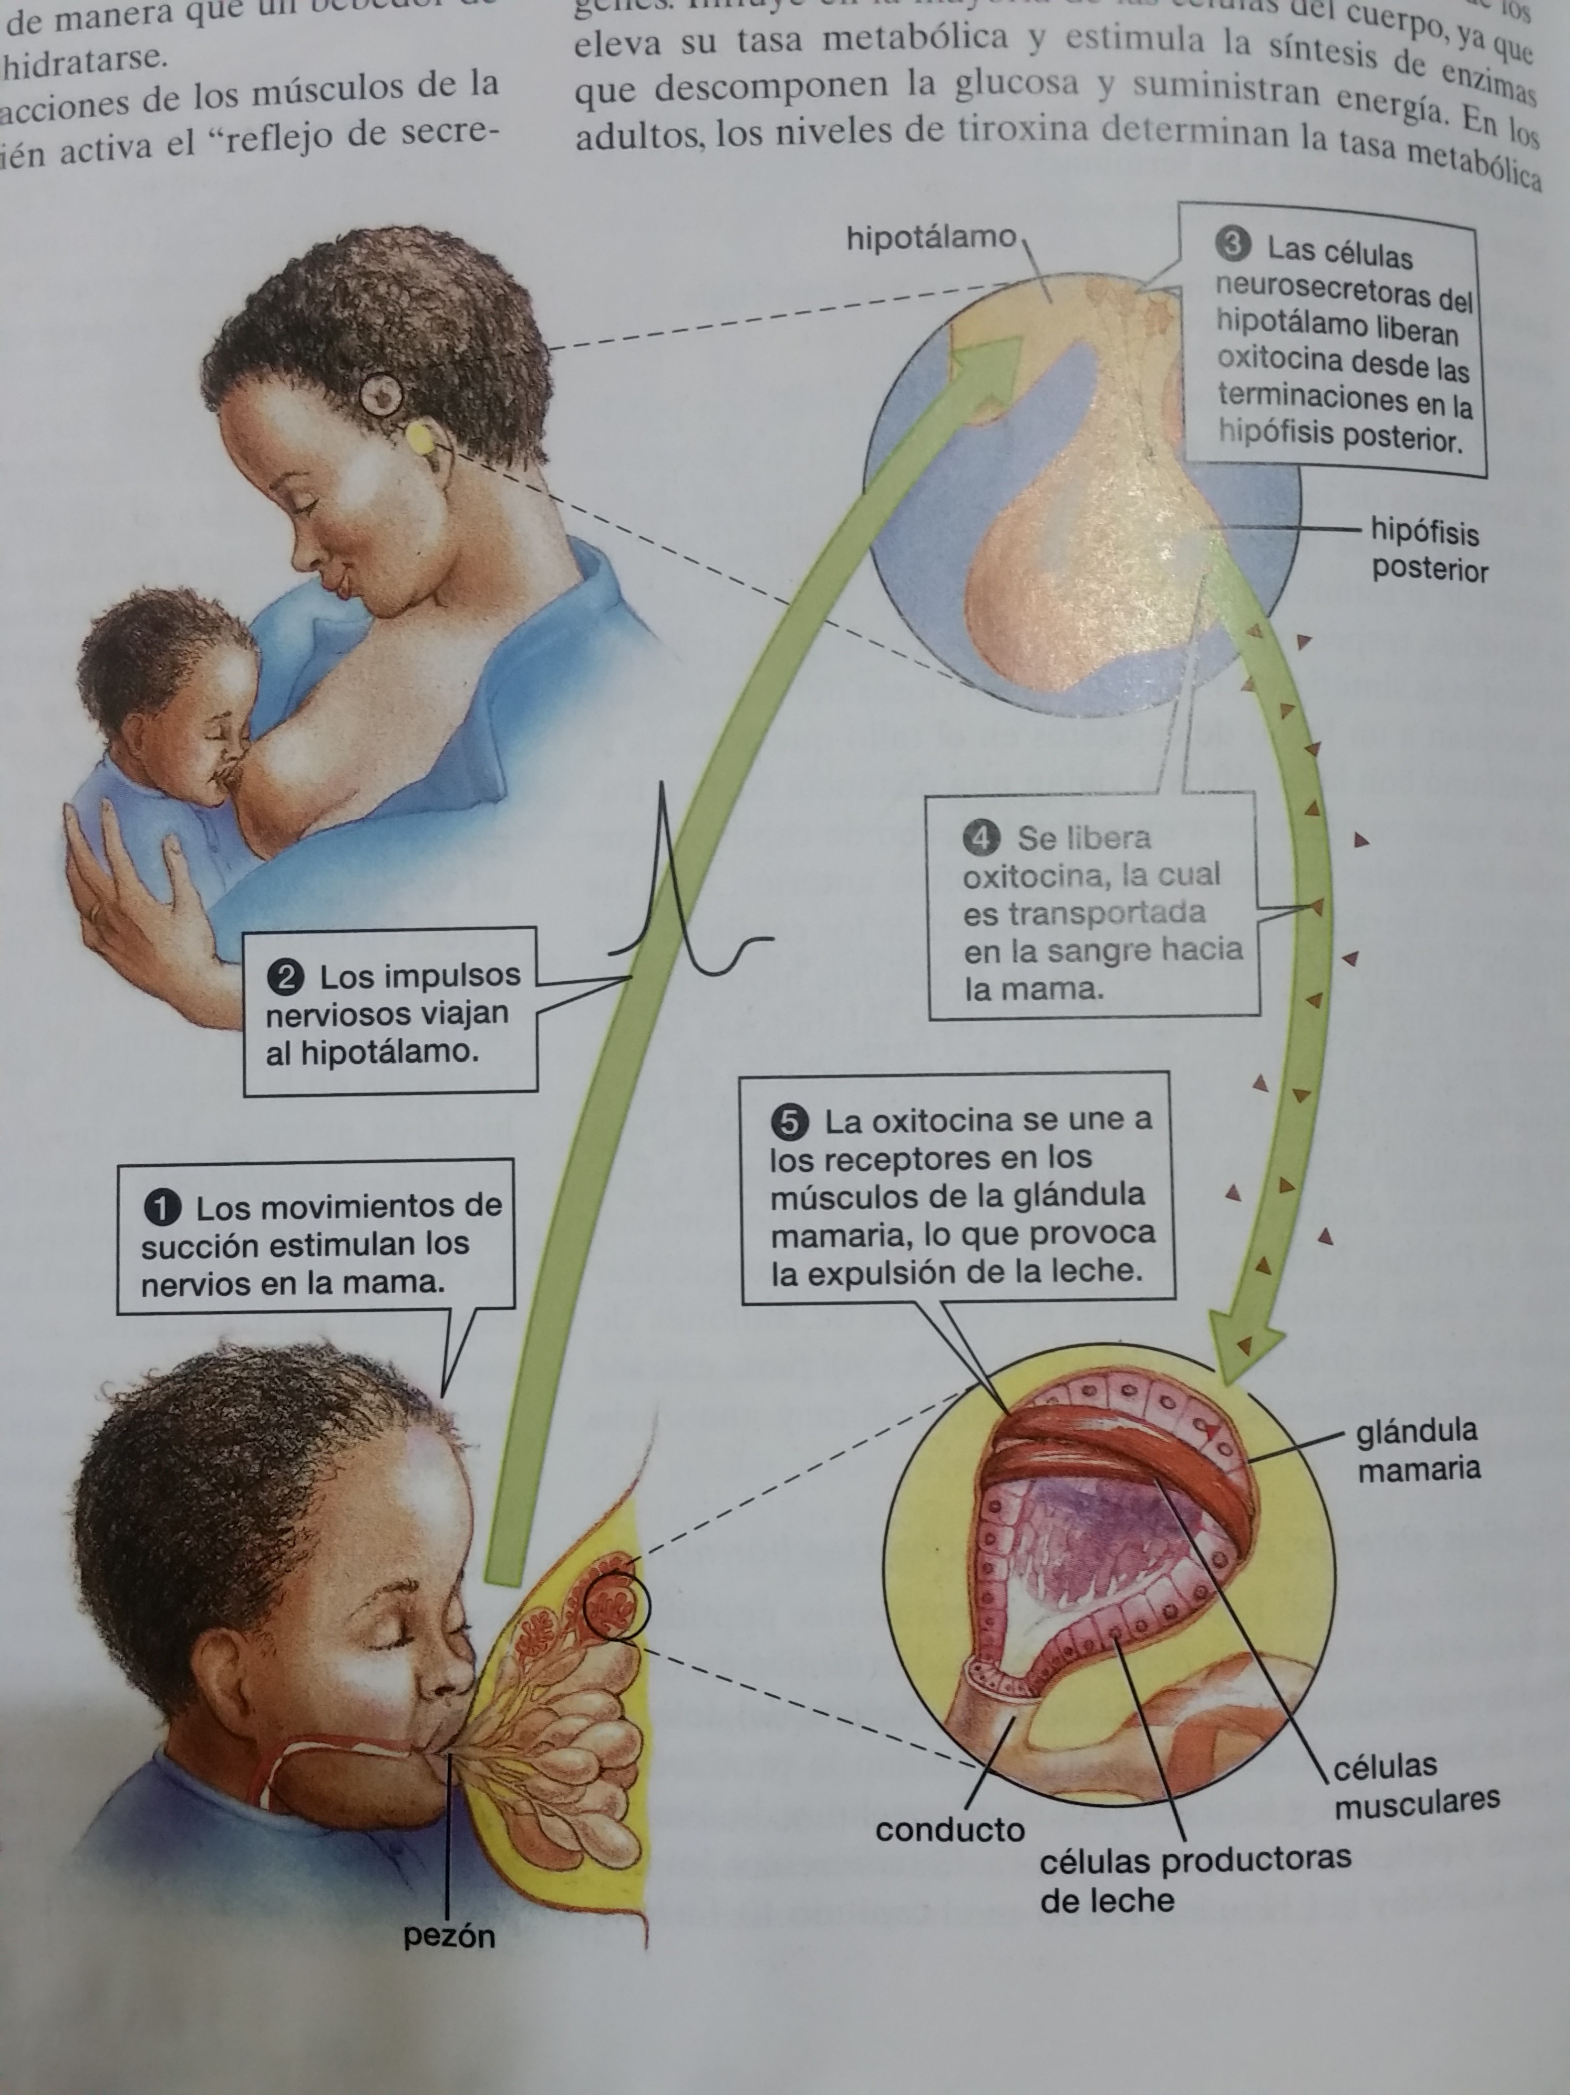 No poner a la mujer amamantando, ni el círculo que contiene la glándula mamaria. La fecha llega directamente a la imagen del seno, y se señala una de las bolsitas como “Glándula mamaria”. Quitar las cajas y el texto correspondiente, pero en su lugar escribir estas palabras según la numeración que hay: 1- Movimiento de succión; 2- Impulso nervioso; 3- liberación de oxitocina; 4- Oxitocina en torrente sanguíneo; 5- Estimulación de glándulas mamarias.
IMG09 | 249921946 | Cuaderno de Estudio | Ilustración | Horizontal | CN_08_02_CO_IMG09_small | 526 x 370 px | CN_08_02_CO_IMG09_zoom | 800 x 600 px | Secreciones del páncreas | Cambiar:”Amylase” por: “Amilasa”, ”Lipase” por: “Lipasa”, ”Protease” por: “Proteasa”, ”Enzymes (digestive system)” por: “Enzimas (sistema digestivo)”, ”Hormones (endocrine system)” por: “Hormonas (sistema endocrino)”, ”Glucagon” por: “Glucagón”, ”Insulin” por: “Insulina”, ”Somatostatin” por: “Somatostatina”, ”Pancreatic polypeptide” por: “Polipéptido pancreático”.
IMG10 | 292036703 | Cuaderno de Estudio | Ilustración | Horizontal | CN_08_02_CO_IMG10_small | 526 x 370 px | CN_08_02_CO_IMG10_zoom | 800 x 600 px | Imagen con la ubicación de varias glándulas | Traducir los nombres de las glándulas, como sigue (de arriba abajo): Hipotálamo, Hipófisis, Glándula pineal, Tiroides y paratiroides, Timo, Páncreas, Glándulas suprarrenales, Ovarios, Testículos. Quitar la flecha y el nombre “Placenta”.
IMG11 | 257424496 | Cuaderno de Estudio | Ilustración | Horizontal | CN_08_02_CO_IMG11_small | 526 x 370 px | CN_08_02_CO_IMG11_zoom | 800 x 600 px | Imagen de una persona con la ubicación de la tiroides y al lado la misma persona con el cuello inflamado. | Reducir el grosor del cuello de la primera imagen, de forma que se vea normal. Escribir debajo de esta “Tiroides de tamaño normal”, y debajo de la otra imagen “Bocio”.
IMG12 | 227666584 | Cuaderno de Estudio | Fotografía | Horizontal | CN_08_02_CO_IMG12_small | 526 x 370 px | CN_08_02_CO_IMG12_zoom | 800 x 600 px | Hombre viejo con bastón
IMG13 | Ver observaciones | Cuaderno de Estudio | Ilustración | Horizontal | CN_08_02_CO_IMG13_small | 526 x 370 px | CN_08_02_CO_IMG13_zoom | 800 x 600 px | Imagen de una persona con acromegalia | Ilustrar a alguien con la enfermedad, con base en las imágenes mostradas. http://static.dnaindia.com/sites/default/files/2014/11/16/284353-great-khali.jpg ------http://www.mayoclinic.org/diseases-conditions/acromegaly/home/ovc-20177622 ----- http://pituitary.asn.au/Advocacy/AcromegalyCampaign-Success!.aspx
IMG14 | 344511191 | Cuaderno de Estudio | Ilustración | Horizontal | CN_08_02_CO_IMG14_small | 526 x 370 px | CN_08_02_CO_IMG14_zoom | 800 x 600 px | Síntomas del hipotiroidismo | Traducir así los textos: Adelgazamiento y pérdida de cabello, Pérdida de las cejas, Cara hinchada, Tiroides inflamada, Piel seca y gruesa, Latidos del corazón más lentos, Apetito pobre, Estreñimiento, Infertilidad, Menstruación abundante, Extremidades frías e hinchadas, Síndrome del túnel carpiano.
IMG15 | 115341253 | Cuaderno de Estudio | Ilustración | Horizontal | CN_08_02_CO_IMG15_small | 526 x 370 px | CN_08_02_CO_IMG15_zoom | 800 x 600 px | Diabetes tipos 1 y 2. | Escribir sobre la figura amarilla páncreas. Cambiar: “Healthy” por: “Saludable”, “Insulin” por: “Insulina”, “Insulin receptor” por: “Receptor de insulina”, “Glucose” por: “Glucosa”, “Type I Diabetes” por: “Diabetes tipo 1”, “Pancreas failure to produce insulin” por “El páncreas no produce insulina”, “Type II Diabetes” por: “Diabetes tipo 2”, “Cells fail to respond to insulin properly” por “Sin receptores a la insulina la célula no absorbe glucosa”.
IMG16 | 169794539 | Cuaderno de Estudio | Fotografía | Horizontal | CN_08_02_CO_IMG16_small | 526 x 370 px | CN_08_02_CO_IMG16_zoom | 800 x 600 px | Imagen de varios recipientes plásticos
IMG17 | 375520144 | Cuaderno de Estudio | Fotografía | Horizontal | CN_08_02_CO_IMG17_small | 526 x 370 px | CN_08_02_CO_IMG17_zoom | 800 x 600 px | Hombre rociando DDT

